VYBER
Položka | Název | Specifikace | Množství | Cena bez DPH za kus včetně potisku | Cena celkem bez DPH | Cena celkem bez DPH za jednotlivé položky (Doplní účastník). Pozn.: Cena celkem uvedená v návrhu smlouvy a v krycím listu se musí rovnat součtu zde uvedených jednotlivých cen. | Potisk | Balení | Ilustrační foto
1 | Závěsné světlo ve tvaru žárovky | Závěsné světlo ve tvaru žárovky 1 LED, s černou objímkou na 3ks AAA baterií které jsou součástí balení. | 700 | 60.00 | 42,000.00 |  | Jednobarevný, bílý, tampónový tisk logo Noci vědců doplněné o jednořádkový text, rozměry potisku jsou 25x30,6mm | Závěsné světlo ve tvaru žárovky budou baleny v papírových krabicích po jednom kuse, doprava je zahrnuta v ceně. | 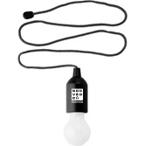
Maximální cena celkem |  |  |  |  | 42,000.00

Zadavatel požaduje kontrolu a korekturu před potištěním zboží. Než bude zboží potištěno, vyhotoveno a dodáno zadavateli, zadavatel požaduje zaslání grafických náhledů. Zadavatel dále požaduje na grafickém návrhu uvést měřítko a velikost potisku. Teprve po schválení těchto grafických návrhů bude možné produkty vyhotovit a dodat.

Ukázky loga - obrázky jsou pouze ilustrační.

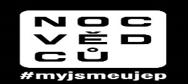
logo noc vědců pro závěsné světlo ve tvaru žárovky

